Alternatif dan Kriteria
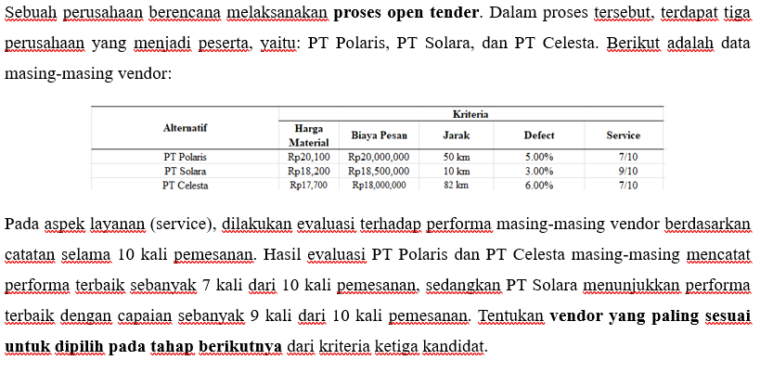
Tujuan | Pemilihan Supplier
No | Alternatif
1 | PT Polaris
2 | PT Solara
3 | PT Celesta

No | Kriteria
1 | Harga Material
2 | Biaya Pesan
3 | Jarak
4 | Kualitas Material
5 | Service

Jenis Bobot: | Benefit
 | Cost/Risk

Metode TOPSIS
TOPSIS
Penetapan Bobot Kriteria
Kriteria | Responden 1 | Responden 2 | Responden 3 | Rerata | Bobot | Jenis Bobot
Harga Material | 3 | 4 | 3 | 3.3 | 0.200 | Cost/Risk
Biaya Pesan | 2 | 1 | 3 | 2.0 | 0.120 | Cost/Risk
Jarak | 1 | 3 | 3 | 2.3 | 0.140 | Cost/Risk
Defect | 5 | 4 | 4 | 4.3 | 0.260 | Cost/Risk
Service | 5 | 5 | 4 | 4.7 | 0.280 | Benefit
Total |  |  |  | 16.7 | 1
 |  |  |  |  | Harus 1

Metode TOPSIS
Alternatif | Kriteria
 | Harga Material | Biaya Pesan | Jarak | Defect | Service
PT Polaris | Rp20,100 | Rp20,000,000 | 50 km | 5.00% | 0.7
PT Solara | Rp18,200 | Rp18,500,000 | 10 km | 3.00% | 0.9
PT Celesta | Rp17,700 | Rp18,000,000 | 82 km | 6.00% | 0.7
Jenis Bobot | Cost/Risk | Cost/Risk | Cost/Risk | Cost/Risk | Benefit
Bobot | 0.200 | 0.120 | 0.140 | 0.260 | 0.280

Membuat Matriks Ternormalisasi (r)
Pembagi | 32381.167 | 32653483.735 | 96.561 | 0.084 | 1.338
PT Polaris | 0.621 | 0.612 | 0.518 | 0.598 | 0.523
PT Solara | 0.562 | 0.567 | 0.104 | 0.359 | 0.673
PT Celesta | 0.547 | 0.551 | 0.849 | 0.717 | 0.523

Matriks Ternormalisasi Terbobot (y)
Alternatif | Kriteria
PT Polaris | 0.124 | 0.073 | 0.072 | 0.155 | 0.146
PT Solara | 0.112 | 0.068 | 0.014 | 0.093 | 0.188
PT Celesta | 0.109 | 0.066 | 0.119 | 0.186 | 0.146

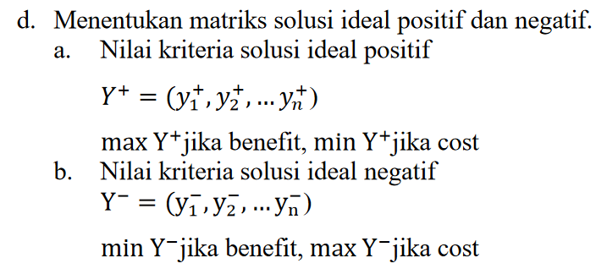
Solusi Ideal Positif
Y+ | 0.109 | 0.066 | 0.014 | 0.093 | 0.188
Solusi Ideal Negatif
Y- | 0.124 | 0.073 | 0.119 | 0.186 | 0.146

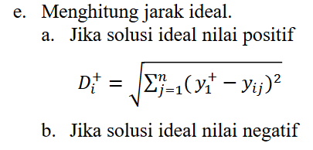
Jarak Antar Nilai Terbobot Terhadap Solusi Ideal + dan -
 | D1+ | 0.096 | D1- | 0.056
 | D2+ | 0.004 | D2- | 0.147
 | D3+ | 0.146 | D3- | 0.017

Nilai Preferensi (v)
Alternatif | Preferensi | Nilai | Ranking
PT Polaris | V1 | 0.367 | 2.000
PT Solara | V2 | 0.976 | 1.000
PT Celesta | V3 | 0.102 | 3.000

Supplier Terpilih: | PT Solara

